상품제안서
PGA 3단수동로고+3단로고완자+170g 면사타올3p 세트 | 상품코드: S08310

 |  |  |  |  |  |  | 02-713-8555 | www.synergygift.co.kr
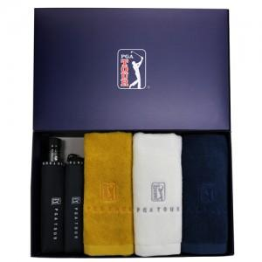

【상세/제작정보】

【인쇄/포장옵션】 | 실크, 자수, 원단1도인쇄 / 종이상자

【공급단가】 | 수량 | 20~ | 100~ | 500~ | 1,000~ | 2,000~
*VAT별도 | 단가 | 37,310원 | 36,730원 | 35,870원 | 34,440원 | 33,000원

【상품 URL】 | https://www.synergygift.co.kr:443/src/goods_detail.php?gdno=2701

